Sheet1
4 | 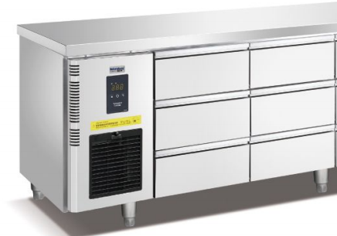 | 风冷六抽冷藏工作台 Шестивыдвижной рефрижераторный верстак с воздушным охлаждением | 1500*700*850 | 台 | 2 | 15000 | 30000 | 50Hz 220v/0.6KW | 170 | 2.4
5 | 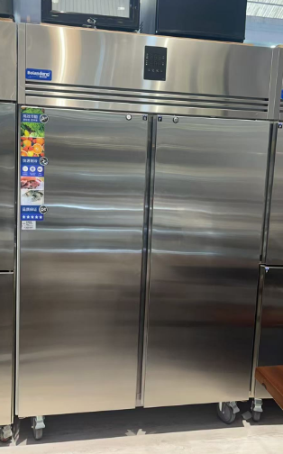 | 风冷双大门冷藏厨房柜 Двухдверные холодильные кухонные шкафы с воздушным охлаждением | 1400*830*1980 | 台 | 1 | 15500 | 15500 | 50Hz 220v/0.9KW | 130 | 2.8
6 |  | 风冷双大门冷冻厨房 Двухдверные морозильные кухонные шкафы с воздушным охлаждением | 1400*830*1980 | 台 | 1 | 15500 | 15500 | 50Hz 220v/0.9KW | 130 | 2.8
8 |  | 低温慢煮机 Низкотемпературная мультиварка | 330*550*400+220 | 台 | 1 | 7600 | 7600 | 50Hz 220v/3.5KW | 15 | 0.12
9 | 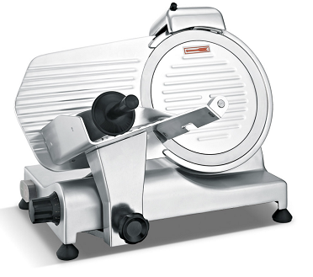 | 新款250 10寸半自动切片机 Новый 250 10-дюймовый полуавтоматический слайсер | 490*390*380 | 台 | 1 | 2500 | 2500 | 50Hz 220v/1.5KW | 20 | 0.1
12 |  | 风冷九抽冷藏工作台 Шестивыдвижной рефрижераторный верстак с воздушным охлаждением | 1800*700*850 | 台 | 2 | 18000 | 36000 | 50Hz 220v/0.6KW | 190 | 2.4
14 |  | 台式电磁炉 Настольная индукционная варочная панель | 405*510*180 3.5kw | 台 | 2 | 870 | 1740 | 50Hz 220v/3.5KW | 8 | 0.1
15 |  | 60系列304餐炉 ES6016Обеденная плита серии 60 304 ES6016 | 580*240 | 台 | 2 | 4200 | 8400 | 50Hz 220v/0.5KW | 30 | 0.1
16 | 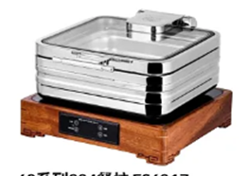 | 60系列304餐炉 ES6017Обеденная плита серии 60 304 ES6017 | 400*430 | 台 | 2 | 4000 | 8000 | 50Hz 220v/0.5KW | 26 | 0.1
17 |  | 60系列304餐炉 ES6018Обеденная плита серии 60 304 ES6018 | 430*450 | 台 | 2 | 4000 | 8000 | 50Hz 220v/0.5KW | 26 | 0.1
19 |  | 20L搅拌机 Блендер 20 л | 500*570*840 | 台 | 1 | 7700 | 7700 | 50Hz 220v/1.5KW | 120 | 0.3
20 | 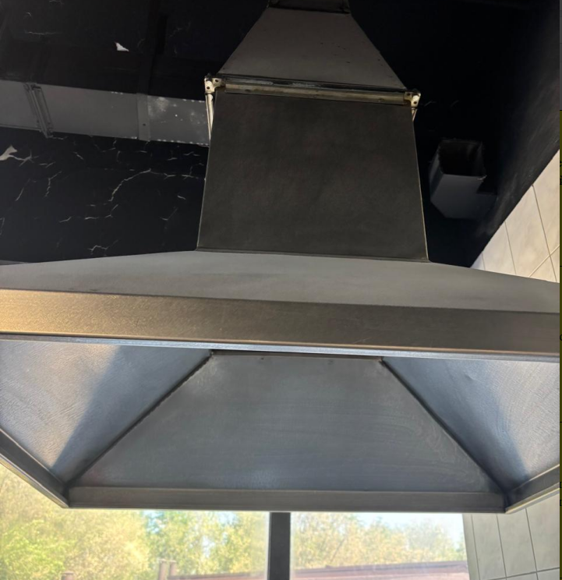 | 长方形烟罩 Прямоугольный капот | 1500*1000*400+450 | 台 | 1 | 5000 | 5000 |  | 40 | 1.5
21 |  | 风冷六抽冷藏工作台 Шестивыдвижной рефрижераторный верстак с воздушным охлаждением | 1500*700*850 | 台 | 1 | 15000 | 15000 | 50Hz 220v/0.6KW | 85 | 1
22 |  | 风冷单大门冷冻厨房柜Однодверный кухонный шкаф с морозильной камерой с воздушным охлаждением | 800*830*1980 | 台 | 2 | 9500 | 19000 | 50Hz 220v/0.4KW | 150 | 2.8
23 |  | Шортенер | 1310*720*550 | 台 | 1 | 15600 | 15600 | 50Hz 220v/0.55KW | 120 | 0.5
24 | 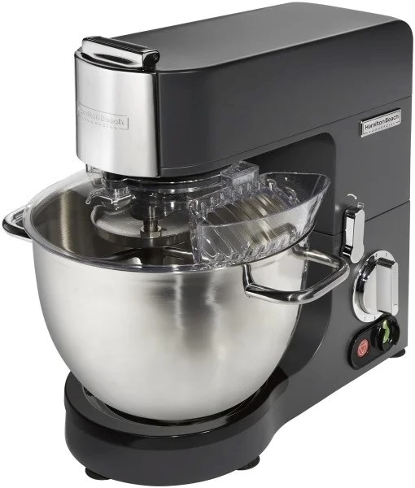 | Hamilton Beach | 400*350*430 | 台 | 1 | 7200 | 7200 | 50Hz 220v/1.5KW | 28 | 0.1
25 | 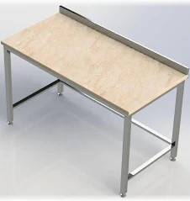 | 大理石面粉操作台 Столешница из мраморной муки | 1800*700*850 | 台 | 1 | 3400 | 3400 |  | 35 | 1
26 |  | 四门冷藏柜 | 1210*760*1980 | 台 | 2 | 13600 | 27200 | 50Hz 220v/0.75KW | 270 | 4
26 |  |  |  |  |  |  | 233340 |  | 1593 | 22.22

